Datos personales
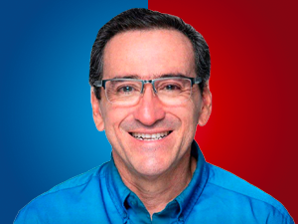

Nombres: | Fernando Enrique
Apellidos: | Cedeño Rivadeneira
Facebook: | https://www.facebook.com/FernandoCedenoR/
Twitter: | @FernandoCedeR
Descripción:

